Накладная-№3
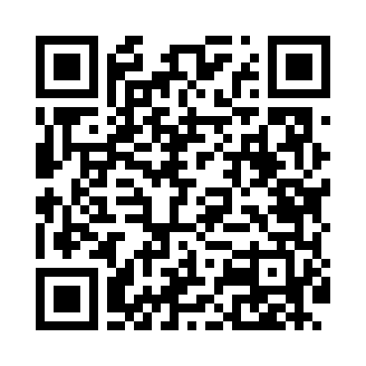
Номер товарно-транспортной накладной: |  |  | Торговый представитель: Amriyev Muhammad
Поставщик: Toshkent falcon fly 2 |  |  | Телефон торгового представителя: +998972880505
Дата отгрузки: 23.12.2025 |  |  | Контрагент: """" Klient
Дата консигнации: |  |  | Адрес:
Доставщик: |  |  | Телефон:
Телефон доставщика:
Время заказа: 23.12.2025 10:15:51
№ | Штрих-код | Название товаров (работ,услуг) | Количество | Количество в кейсе | Цена | Сумма
 |  |  | 3 |  |  | 33.7
1 | 5903313455367 | Металлическая Хлебница 18/0 SS body + carbon steel lid 39*25.5*18.5cm XP-4-4 | 2 | 2 шт. | 15 | 30
2 | 6920240023598 | Коврики напольные для ванной комнаты 45*55CM XP-23-59 | 1 | 1 шт. | 3.70 | 3.70
Итого: 33.7$|->UZS: 421,250.00

